様式（協議・ルール対象欄無し）
若葉地区まちづくり地域ルール チェックシート

 |  |  |  |  |  |  |  |  |  |  |  |  |  |  | 年 月 日

建築計画の概要
建築場所 |  |  | 新宿区
建築主
設計者
施工者
敷地面積 |  |  |  |  |  |  |  |  |  |  | ㎡ |  | 建築面積 |  |  |  | ㎡
建ぺい率 |  |  |  |  |  |  |  |  |  |  | ％ |  | 延べ床面積 |  |  |  | ㎡
容積率 |  |  |  |  |  |  |  |  |  |  | ％ |  | 建物用途
階数 |  |  |  | 地上 |  |  | 階 | ／ | 地下 |  | 階 |  | 構造 |  |  |  | 造
高さ |  |  |  |  |  |  |  |  |  |  | ｍ |  | 戸数※ |  |  |  | 戸
 |  |  |  |  |  |  |  |  |  |  |  |  | ※共同住宅等の場合
案内図
N
 |  |  |  |  |  |  |  |  |  |  |  | (1)
 |  |  |  |  |  |  |  |  |  |  |  |  |  |  |  | チェック 欄
ルール1：計画区域（敷地）の考え方
 | 図の範囲 |  | (1)①若葉通りから崖地まで、②若葉通りから西側道路まで、まとまりのある区域として 共同化されているか。
 | 全域 |  | (2)（計画地に無接道敷地が接している場合）無接道敷地とともに共同化されているか。
 | 事業者説明

ルール2：若葉通り及び区画道路３号の歩道の考え方
 | 若葉通り ・区画道路 ３号沿道 |  | (1)若葉通り(※1)・区画道路３号に接する民有地は歩道状に整備する。
 |  |  | (2)歩道の仕上げは以下のとおりになっているか。 ・透水性の材料（レンガ形状） ・色はグレー系を基本とし、周辺の歩道色との調和を図る ・横断勾配１％を標準とする

 |  |  | (3)公道部分と民有地の歩道状空地部分において舗装面の高さ（レベル）に段差が生じて いないか。
 |  |  | (4)・歩道に門塀や看板の設置はないか。
 |  |  | ・駐停車等、歩行の妨げとなる使用の計画をしていないか。
 |  |  | ・バリアフリーに配慮しているか。
 | 事業者説明

 | ※1 若葉通りの3号壁面（地区北東）は除く。

ルール3：建替えの際の考え方
 | 若葉通り 沿道 ※2 |  | (1)建物配置について
 |  |  | ・東側と西側の2棟連結が可能な建築計画となっているか。 ・住戸が東と西からの採光を主とする配置になっているか。 ・中路地で住戸の通風、採光を確保しているか。

 | 事業者説明
 | 全域 |  | (2)駐車場及び駐輪場について
 |  |  | ・計画内容に応じた適切な駐車、駐輪台数を確保しているか。 ・計画内容に応じた配送業者用の荷捌き施設を確保しているか。 ・車等の出入り口の幅が最小限となっているか。 （若葉通り・区画道路３号に面する駐車場に限る） ・前面の歩道部分に、段差や傾斜を設けていないか。

 | 事業者説明
 | 共同住宅 |  | (3)ゴミ置き場について
 |  |  | ・ゴミ置き場を設置しているか。
 |  |  | ・若葉通り、区画道路２・３号から直接ゴミ置き場の中のゴミが見えない形状と なっているか。
 | 事業者説明
 | ※2 敷地面積300㎡未満又は2階以下は除く。 |  |  |  |  |  |  |  |  |  |  | (2)
 |  |  |  |  |  |  |  |  |  |  |  |  |  |  |  | チェック 欄
ルール4：地区計画による壁面の位置の制限（４号壁面線）の壁面後退空間の考え方及び避難経路の確保
 | 地区計画による壁面の位置の制限(4号壁面線)に接する 敷地 |  | (1)壁面後退空間の考え方
 |  |  | 1)幅６ｍの壁面後退空間で、以下の設置、利用をしないか。
 |  |  | ・門・塀・物置・倉庫・室外機等の設置
 |  |  | ・駐輪場・駐車場の利用
 |  |  | 2)（隣地境界線上にやむを得ず塀等を設置する場合）壁面後退空間が避難経路として 連続した際も利用できるよう、撤去可能な構造又は避難扉（蹴破り壁等）か。
 | 事業者説明
 | 地区計画による壁面の位置の 制限 4号壁面線沿いの適用対象外となる敷地 |  | (2)避難経路の確保
 |  |  | 1)周囲と連続性のある避難ネットワークが形成できるように避難経路を設けているか。 避難経路は、非常時に利用できるように適切に整備し、維持管理を行う運用計画と なっているか。
 | 事業者説明
 | 限定範囲 ※3 |  | 2)（共同化や個別建替えの際）隣地境界線沿いに空間を連続して確保する等、避難 ネットワークに配慮した避難経路を設置しているか。

 | 事業者説明
 | ※3 まちづくり地域ルールP.13参照

ルール5：地域コミュニティや住環境への配慮
 | 全域 |  | (1)（共同住宅の敷地内に地域のコミュニティの活性化や生活利便性の向上に資する空間 を整備する場合）地域コミュニティの活性化等に資する空間の使用や維持管理の方法 について役員会と協議を行う。
 |  |  | (2)建築工事等の際は、近隣の方々に配慮する。
 |  |  | (3)共同住宅等については、管理会社等の連絡先を表示する。
 |  |  | (4)町会への加入依頼に協力する。
 | 事業者説明
 |  |  |  |  |  |  |  |  |  |  |  | (3)
 |  |  |  |  |  |  |  |  |  |  |  |  |  |  |  | チェック 欄
推進協議会からのお願い
(1)建築物が存在する間、当ルールを継続的に順守し、建物の維持管理、保全等を適切に行います。
(2)売買等の際、重要事項説明書等へ当ルールを記述し、買主や貸主へ確実に伝えます。
(3)所有者または管理者のいずれかを変更した場合は、変更後の所有者または管理者に当ルールを 継承します。

その他

上記の内容に相違ありません。
 |  |  |  |  |  |  | 年 |  |  | 月 |  |  |  | 日
 |  |  |  |  | 建築主
 |  | 協議者 |  |  | 設計者
 |  |  |  |  | 施工者

 |  | 協議 |  |  |  | 年 |  |  | 月 | 日

 | (注意) | ・当該物件について、建築主等を確認するため土地売買契約等の内容を確認させていただく場合があります。
 |  | ・変更が生じた場合には、若葉地区まちづくり推進協議会にお知らせください。

 |  |  |  |  |  |  |  |  |  |  |  | (4)

記入例（戸建住宅）
若葉地区まちづくり地域ルール チェックシート
記載例（戸建住宅）
 |  |  |  |  |  |  |  |  |  |  |  |  |  |  |  |  |  |  |  | 令和○年 ○月 ○日

建築計画の概要
建築場所 |  |  |  | 新宿区若葉〇丁目〇番〇号
建築主 |  |  |  | 新宿 太郎
設計者 |  |  |  | 新宿設計 新宿 次郎
施工者 |  |  |  | 新宿建設 新宿 三郎
敷地面積 |  |  |  | 30 |  |  |  |  |  |  |  |  |  |  | ㎡ |  | 建築面積 |  | 20 |  |  | ㎡
建ぺい率 |  |  |  | 66 |  |  |  |  |  |  |  |  |  |  | ％ |  | 延べ床面積 |  | 54 |  |  | ㎡
容積率 |  |  |  | 180 |  |  |  |  |  |  |  |  |  |  | ％ |  | 建物用途 |  | 住宅
階数 |  |  |  |  | 地上 |  | 2 |  | 階 | ／ | 地下 | 0 |  |  | 階 |  | 構造 |  | 木 |  |  | 造
高さ |  |  |  | 9.6 |  |  |  |  |  |  |  |  |  |  | ｍ |  | 戸数※ |  |  |  |  | 戸
 |  |  |  |  |  |  |  |  |  |  |  |  |  |  |  |  | ※共同住宅等の場合
案内図
N
 |  | 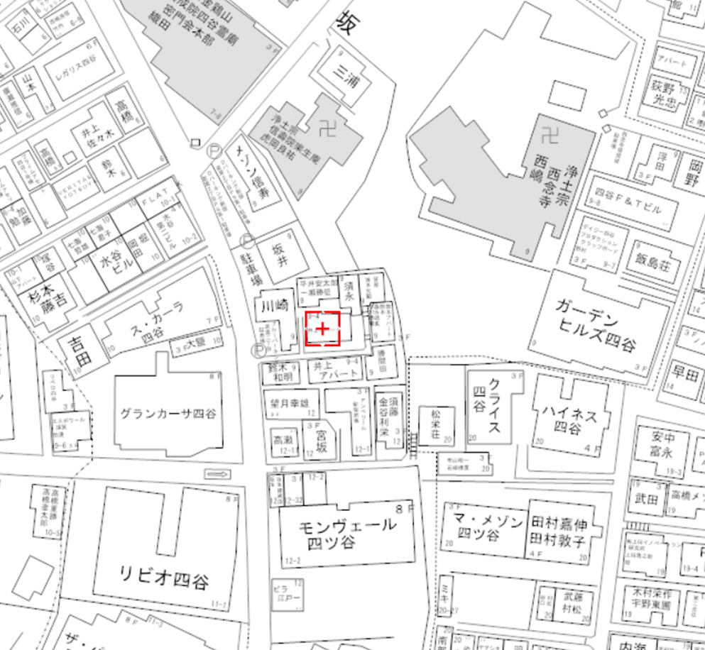
 |  |  |  |  |  |  |  |  |  |  |  |  |  |  |  | (1)
 |  |  |  |  |  |  |  |  |  |  |  |  |  |  |  |  |  |  |  |  | チェック 欄
ルール1：計画区域（敷地）の考え方
 | 図の範囲 |  |  | (1)①若葉通りから崖地まで、②若葉通りから西側道路まで、まとまりのある区域として 共同化されているか。 |  |  |  |  |  |  |  |  |  |  |  |  |  |  |  |  | ー
 | 全域 |  |  | (2)（計画地に無接道敷地が接している場合）無接道敷地とともに共同化されているか。 |  |  |  |  |  |  |  |  |  |  |  |  |  |  |  |  | ー
 | 事業者説明 |  |  | 戸建て住宅の計画のため、共同化は未検討。 なお、隣接敷地へは個別建替説明書のとおり共同化の意向がないことを確認している。

ルール2：若葉通り及び区画道路３号の歩道の考え方
 | 若葉通り ・区画道路 ３号沿道 |  |  | (1)若葉通り(※1)・区画道路３号に接する民有地は歩道状に整備する。 |  |  |  |  |  |  |  |  |  |  |  |  |  |  |  |  | ー
 |  |  |  | (2)歩道の仕上げは以下のとおりになっているか。 ・透水性の材料（レンガ形状） ・色はグレー系を基本とし、周辺の歩道色との調和を図る ・横断勾配１％を標準とする |  |  |  |  |  |  |  |  |  |  |  |  |  |  |  |  | ー

 |  |  |  | (3)公道部分と民有地の歩道状空地部分において舗装面の高さ（レベル）に段差が生じて いないか。 |  |  |  |  |  |  |  |  |  |  |  |  |  |  |  |  | ー
 |  |  |  | (4)・歩道に門塀や看板の設置はないか。 |  |  |  |  |  |  |  |  |  |  |  |  |  |  |  |  | ー
 |  |  |  | ・駐停車等、歩行の妨げとなる使用の計画をしていないか。 |  |  |  |  |  |  |  |  |  |  |  |  |  |  |  |  | ー
 |  |  |  | ・バリアフリーに配慮しているか。 |  |  |  |  |  |  |  |  |  |  |  |  |  |  |  |  | ー
 | 事業者説明 |  |  | 沿道でないため対象外。

 | ※1 若葉通りの3号壁面（地区北東）は除く。

ルール3：建替えの際の考え方
 | 若葉通り 沿道 ※2 |  |  | (1)建物配置について
 |  |  |  | ・東側と西側の2棟連結が可能な建築計画となっているか。 ・住戸が東と西からの採光を主とする配置になっているか。 ・中路地で住戸の通風、採光を確保しているか。 |  |  |  |  |  |  |  |  |  |  |  |  |  |  |  |  | ー

 | 事業者説明 |  |  | 沿道でないため対象外。
 | 全域 |  |  | (2)駐車場及び駐輪場について
 |  |  |  | ・計画内容に応じた適切な駐車、駐輪台数を確保しているか。 ・計画内容に応じた配送業者用の荷捌き施設を確保しているか。 ・車等の出入り口の幅が最小限となっているか。 （若葉通り・区画道路３号に面する駐車場に限る） ・前面の歩道部分に、段差や傾斜を設けていないか。 |  |  |  |  |  |  |  |  |  |  |  |  |  |  |  |  | 〇

 | 事業者説明
 | 共同住宅 |  |  | (3)ゴミ置き場について
 |  |  |  | ・ゴミ置き場を設置しているか。 |  |  |  |  |  |  |  |  |  |  |  |  |  |  |  |  | ー
 |  |  |  | ・若葉通り、区画道路２・３号から直接ゴミ置き場の中のゴミが見えない形状と なっているか。 |  |  |  |  |  |  |  |  |  |  |  |  |  |  |  |  | ー
 | 事業者説明 |  |  | 戸建て住宅のため対象外。
 | ※2 敷地面積300㎡未満又は2階以下は除く。 |  |  |  |  |  |  |  |  |  |  |  |  |  |  | (2)
 |  |  |  |  |  |  |  |  |  |  |  |  |  |  |  |  |  |  |  |  | チェック 欄
ルール4：地区計画による壁面の位置の制限（４号壁面線）の壁面後退空間の考え方及び避難経路の確保
 | 地区計画による壁面の位置の制限(4号壁面線)に接する 敷地 |  |  | (1)壁面後退空間の考え方
 |  |  |  | 1)幅６ｍの壁面後退空間で、以下の設置、利用をしないか。 |  |  |  |  |  |  |  |  |  |  |  |  |  |  |  |  | ー
 |  |  |  | ・門・塀・物置・倉庫・室外機等の設置
 |  |  |  | ・駐輪場・駐車場の利用
 |  |  |  | 2)（隣地境界線上にやむを得ず塀等を設置する場合）壁面後退空間が避難経路として 連続した際も利用できるよう、撤去可能な構造又は避難扉（蹴破り壁等）か。 |  |  |  |  |  |  |  |  |  |  |  |  |  |  |  |  | ー
 | 事業者説明 |  |  | 壁面線に接していないため対象外。
 | 地区計画による壁面の位置の 制限 4号壁面線沿いの適用対象外となる敷地 |  |  | (2)避難経路の確保
 |  |  |  | 1)周囲と連続性のある避難ネットワークが形成できるように避難経路を設けているか。 避難経路は、非常時に利用できるように適切に整備し、維持管理を行う運用計画と なっているか。 |  |  |  |  |  |  |  |  |  |  |  |  |  |  |  |  | ー
 | 事業者説明 |  |  | 壁面線に接していないため対象外。
 | 限定範囲 ※3 |  |  | 2)（共同化や個別建替えの際）隣地境界線沿いに空間を連続して確保する等、避難 ネットワークに配慮した避難経路を設置しているか。 |  |  |  |  |  |  |  |  |  |  |  |  |  |  |  |  | ー

 | 事業者説明 |  |  | 範囲外のため対象外。
 | ※3 まちづくり地域ルールP.13参照

ルール5：地域コミュニティや住環境への配慮
 | 全域 |  |  | (1)（共同住宅の敷地内に地域のコミュニティの活性化や生活利便性の向上に資する空間 を整備する場合）地域コミュニティの活性化等に資する空間の使用や維持管理の方法 について役員会と協議を行う。 |  |  |  |  |  |  |  |  |  |  |  |  |  |  |  |  | ー
 |  |  |  | (2)建築工事等の際は、近隣の方々に配慮する。 |  |  |  |  |  |  |  |  |  |  |  |  |  |  |  |  | 〇
 |  |  |  | (3)共同住宅等については、管理会社等の連絡先を表示する。 |  |  |  |  |  |  |  |  |  |  |  |  |  |  |  |  | ー
 |  |  |  | (4)町会への加入依頼に協力する。 |  |  |  |  |  |  |  |  |  |  |  |  |  |  |  |  | 〇
 | 事業者説明
 |  |  |  |  |  |  |  |  |  |  |  |  |  |  |  | (3)
 |  |  |  |  |  |  |  |  |  |  |  |  |  |  |  |  |  |  |  |  | チェック 欄
推進協議会からのお願い
(1)建築物が存在する間、当ルールを継続的に順守し、建物の維持管理、保全等を適切に行います。 |  |  |  |  |  |  |  |  |  |  |  |  |  |  |  |  |  |  |  |  | 〇
(2)売買等の際、重要事項説明書等へ当ルールを記述し、買主や貸主へ確実に伝えます。 |  |  |  |  |  |  |  |  |  |  |  |  |  |  |  |  |  |  |  |  | 〇
(3)所有者または管理者のいずれかを変更した場合は、変更後の所有者または管理者に当ルールを 継承します。 |  |  |  |  |  |  |  |  |  |  |  |  |  |  |  |  |  |  |  |  | 〇

その他

上記の内容に相違ありません。
 |  |  |  |  |  | 令和× |  |  | 年 | × |  |  | 月 | × |  |  |  | 日
 |  |  |  |  |  | 建築主
 |  |  | 協議者 |  |  | 設計者
 |  |  |  |  |  | 施工者 |  |  | 新宿建設 新宿 三郎

 |  |  | 協議 |  |  |  |  | 年 |  |  | 月 |  | 日

 | (注意) |  | ・当該物件について、建築主等を確認するため土地売買契約等の内容を確認させていただく場合があります。
 |  |  | ・変更が生じた場合には、若葉地区まちづくり推進協議会にお知らせください。

 |  |  |  |  |  |  |  |  |  |  |  |  |  |  |  | (4)

記入例（共同住宅）
若葉地区まちづくり地域ルール チェックシート
記載例（共同住宅）
 |  |  |  |  |  |  |  |  |  |  |  |  |  |  |  |  |  |  |  |  | 令和○年 ○月 ○日

建築計画の概要
建築場所 |  |  |  | 新宿区若葉〇丁目〇番〇号
建築主 |  |  |  | 新宿不動産 代表取締役 新宿 太郎
設計者 |  |  |  | 新宿設計 新宿 次郎
施工者 |  |  |  | 新宿建設 新宿 三郎
敷地面積 |  |  |  | 500 |  |  |  |  |  |  |  |  |  |  |  | ㎡ |  | 建築面積 |  | 300 |  |  | ㎡
建ぺい率 |  |  |  | 60 |  |  |  |  |  |  |  |  |  |  |  | ％ |  | 延べ床面積 |  | 1250 |  |  | ㎡
容積率 |  |  |  | 250 |  |  |  |  |  |  |  |  |  |  |  | ％ |  | 建物用途 |  | 共同住宅
階数 |  |  |  |  | 地上 |  | 4 |  | 階 | ／ | 地下 |  | 0 |  |  | 階 |  | 構造 |  | 鉄筋コンクリート |  |  | 造
高さ |  |  |  | 20 |  |  |  |  |  |  |  |  |  |  |  | ｍ |  | 戸数※ |  | 15 |  |  | 戸
 |  |  |  |  |  |  |  |  |  |  |  |  |  |  |  |  |  | ※共同住宅等の場合
案内図
N
 |  | 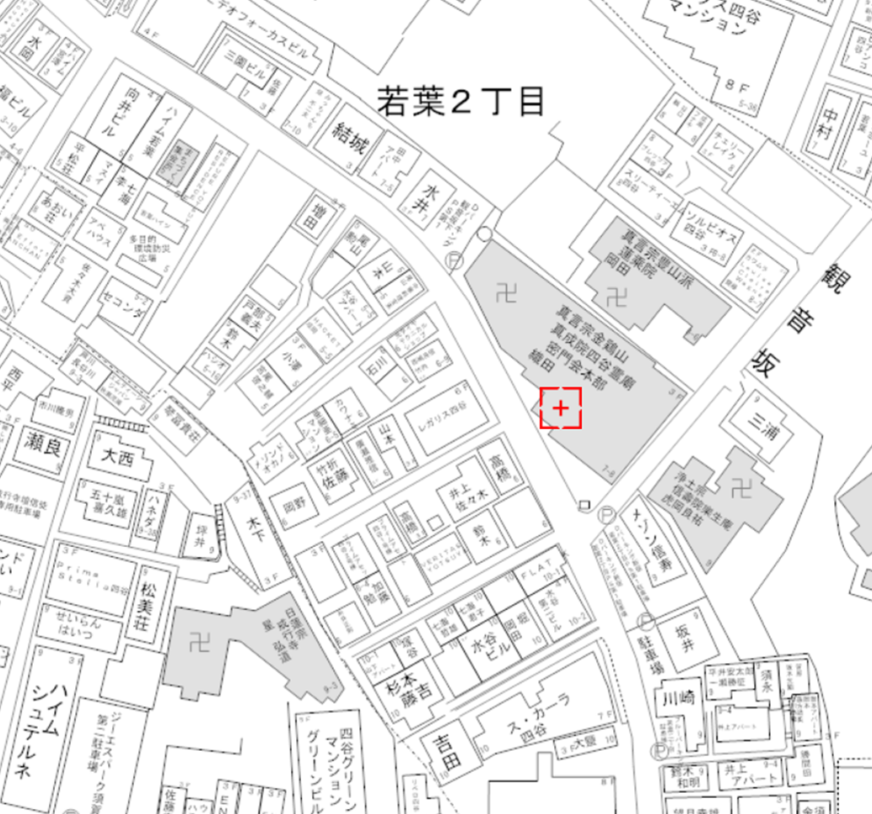
 |  |  |  |  |  |  |  |  |  |  |  |  |  |  |  |  | (1)
 |  |  |  |  |  |  |  |  |  |  |  |  |  |  |  |  |  |  |  |  |  | チェック 欄
ルール1：計画区域（敷地）の考え方
 | 図の範囲 |  |  | (1)①若葉通りから崖地まで、②若葉通りから西側道路まで、まとまりのある区域として 共同化されているか。 |  |  |  |  |  |  |  |  |  |  |  |  |  |  |  |  |  | 〇
 | 全域 |  |  | (2)（計画地に無接道敷地が接している場合）無接道敷地とともに共同化されているか。 |  |  |  |  |  |  |  |  |  |  |  |  |  |  |  |  |  | 〇
 | 事業者説明

ルール2：若葉通り及び区画道路３号の歩道の考え方
 | 若葉通り ・区画道路 ３号沿道 |  |  | (1)若葉通り(※1)・区画道路３号に接する民有地は歩道状に整備する。 |  |  |  |  |  |  |  |  |  |  |  |  |  |  |  |  |  | 〇
 |  |  |  | (2)歩道の仕上げは以下のとおりになっているか。 ・透水性の材料（レンガ形状） ・色はグレー系を基本とし、周辺の歩道色との調和を図る ・横断勾配１％を標準とする |  |  |  |  |  |  |  |  |  |  |  |  |  |  |  |  |  | 〇

 |  |  |  | (3)公道部分と民有地の歩道状空地部分において舗装面の高さ（レベル）に段差が生じて いないか。 |  |  |  |  |  |  |  |  |  |  |  |  |  |  |  |  |  | 〇
 |  |  |  | (4)・歩道に門塀や看板の設置はないか。 |  |  |  |  |  |  |  |  |  |  |  |  |  |  |  |  |  | 〇
 |  |  |  | ・駐停車等、歩行の妨げとなる使用の計画をしていないか。 |  |  |  |  |  |  |  |  |  |  |  |  |  |  |  |  |  | 〇
 |  |  |  | ・バリアフリーに配慮しているか。 |  |  |  |  |  |  |  |  |  |  |  |  |  |  |  |  |  | 〇
 | 事業者説明 |  |  | 舗装のレンガはライトグレー、チャコールを基調とする。

 | ※1 若葉通りの3号壁面（地区北東）は除く。

ルール3：建替えの際の考え方
 | 若葉通り 沿道 ※2 |  |  | (1)建物配置について
 |  |  |  | ・東側と西側の2棟連結が可能な建築計画となっているか。 ・住戸が東と西からの採光を主とする配置になっているか。 ・中路地で住戸の通風、採光を確保しているか。 |  |  |  |  |  |  |  |  |  |  |  |  |  |  |  |  |  | △

 | 事業者説明 |  |  | 建築は1棟とし中路地の計画は無いが、各部屋に十分な採光と通風が確保できるよう配慮した設計としている。
 | 全域 |  |  | (2)駐車場及び駐輪場について
 |  |  |  | ・計画内容に応じた適切な駐車、駐輪台数を確保しているか。 ・計画内容に応じた配送業者用の荷捌き施設を確保しているか。 ・車等の出入り口の幅が最小限となっているか。 （若葉通り・区画道路３号に面する駐車場に限る） ・前面の歩道部分に、段差や傾斜を設けていないか。 |  |  |  |  |  |  |  |  |  |  |  |  |  |  |  |  |  | 〇

 | 事業者説明
 | 共同住宅 |  |  | (3)ゴミ置き場について
 |  |  |  | ・ゴミ置き場を設置しているか。 |  |  |  |  |  |  |  |  |  |  |  |  |  |  |  |  |  | 〇
 |  |  |  | ・若葉通り、区画道路２・３号から直接ゴミ置き場の中のゴミが見えない形状と なっているか。 |  |  |  |  |  |  |  |  |  |  |  |  |  |  |  |  |  | 〇
 | 事業者説明
 | ※2 敷地面積300㎡未満又は2階以下は除く。 |  |  |  |  |  |  |  |  |  |  |  |  |  |  |  | (2)
 |  |  |  |  |  |  |  |  |  |  |  |  |  |  |  |  |  |  |  |  |  | チェック 欄
ルール4：地区計画による壁面の位置の制限（４号壁面線）の壁面後退空間の考え方及び避難経路の確保
 | 地区計画による壁面の位置の制限(4号壁面線)に接する 敷地 |  |  | (1)壁面後退空間の考え方
 |  |  |  | 1)幅６ｍの壁面後退空間で、以下の設置、利用をしないか。 |  |  |  |  |  |  |  |  |  |  |  |  |  |  |  |  |  | 〇
 |  |  |  | ・門・塀・物置・倉庫・室外機等の設置
 |  |  |  | ・駐輪場・駐車場の利用
 |  |  |  | 2)（隣地境界線上にやむを得ず塀等を設置する場合）壁面後退空間が避難経路として 連続した際も利用できるよう、撤去可能な構造又は避難扉（蹴破り壁等）か。 |  |  |  |  |  |  |  |  |  |  |  |  |  |  |  |  |  | 〇
 | 事業者説明 |  |  | 隣地境界線上のフェンスは隣地の避難経路に抜けられるよう避難扉を設けている。
 | 地区計画による壁面の位置の 制限 4号壁面線沿いの適用対象外となる敷地 |  |  | (2)避難経路の確保
 |  |  |  | 1)周囲と連続性のある避難ネットワークが形成できるように避難経路を設けているか。 避難経路は、非常時に利用できるように適切に整備し、維持管理を行う運用計画と なっているか。 |  |  |  |  |  |  |  |  |  |  |  |  |  |  |  |  |  | 〇
 | 事業者説明 |  |  | 年に１回程度管理業者で開閉の検査を実施する。
 | 限定範囲 ※3 |  |  | 2)（共同化や個別建替えの際）隣地境界線沿いに空間を連続して確保する等、避難 ネットワークに配慮した避難経路を設置しているか。 |  |  |  |  |  |  |  |  |  |  |  |  |  |  |  |  |  | ー

 | 事業者説明 |  |  | 範囲外のため対象外。
 | ※3 まちづくり地域ルールP.13参照

ルール5：地域コミュニティや住環境への配慮
 | 全域 |  |  | (1)（共同住宅の敷地内に地域のコミュニティの活性化や生活利便性の向上に資する空間 を整備する場合）地域コミュニティの活性化等に資する空間の使用や維持管理の方法 について役員会と協議を行う。 |  |  |  |  |  |  |  |  |  |  |  |  |  |  |  |  |  | 〇
 |  |  |  | (2)建築工事等の際は、近隣の方々に配慮する。 |  |  |  |  |  |  |  |  |  |  |  |  |  |  |  |  |  | 〇
 |  |  |  | (3)共同住宅等については、管理会社等の連絡先を表示する。 |  |  |  |  |  |  |  |  |  |  |  |  |  |  |  |  |  | 〇
 |  |  |  | (4)町会への加入依頼に協力する。 |  |  |  |  |  |  |  |  |  |  |  |  |  |  |  |  |  | 〇
 | 事業者説明 |  |  | (1)1階に予約制のレンタルスペースを設置する。なお管理は管理組合とする。 (4)入居する際に書類配布と声掛けを実施する。
 |  |  |  |  |  |  |  |  |  |  |  |  |  |  |  |  | (3)
 |  |  |  |  |  |  |  |  |  |  |  |  |  |  |  |  |  |  |  |  |  | チェック 欄
推進協議会からのお願い
(1)建築物が存在する間、当ルールを継続的に順守し、建物の維持管理、保全等を適切に行います。 |  |  |  |  |  |  |  |  |  |  |  |  |  |  |  |  |  |  |  |  |  | 〇
(2)売買等の際、重要事項説明書等へ当ルールを記述し、買主や貸主へ確実に伝えます。 |  |  |  |  |  |  |  |  |  |  |  |  |  |  |  |  |  |  |  |  |  | 〇
(3)所有者または管理者のいずれかを変更した場合は、変更後の所有者または管理者に当ルールを 継承します。 |  |  |  |  |  |  |  |  |  |  |  |  |  |  |  |  |  |  |  |  |  | 〇

その他

上記の内容に相違ありません。
 |  |  |  |  |  | 令和× |  |  | 年 | × |  |  |  | 月 | × |  |  |  | 日
 |  |  |  |  |  | 建築主
 |  |  | 協議者 |  |  | 設計者
 |  |  |  |  |  | 施工者 |  |  | 新宿建設 新宿 三郎
※協議後、協議会により記入。
（協議対象案件に限る）
 |  |  | 協議 |  |  | 令和○ |  | 年 | ○ |  | 月 | ○ |  | 日
 |  |  |  |  |  |  | 若葉地区まちづくり推進協議会

 | (注意) |  | ・当該物件について、建築主等を確認するため土地売買契約等の内容を確認させていただく場合があります。
 |  |  | ・変更が生じた場合には、若葉地区まちづくり推進協議会にお知らせください。

 |  |  |  |  |  |  |  |  |  |  |  |  |  |  |  |  | (4)

